Modelo Puntuación Crit Mulp y-x
APLICACIÓN Y EVALUACIÓN PRIORIZACIÓN PROYECTOS DEL PORTAFOLIO
Matrix de Priorización en Portafolio de Programas y Proyectos por modelo de puntuación de criterios múltiples
Proyecto | Costo | Ind Y | Ind X
TD | $ 15 | 0.73 | 0.67
RPA | $ 25 | 0.31 | 0.33
GD | $ 43 | 0.40 | 0.00
CAP | $ 15 | 0.70 | 0.83
GPM | $ 28 | 0.90 | 1.00
GCO | $ 26 | 0.61 | 0.83
OPE | $ 58 | 0.51 | 0.67
MEN | $ 14 | 0.80 | 1.00
CRM | $ 23 | 0.81 | 1.00
EXPEX | $ 16 | 0.61 | 0.86

Escala | 500 | 0 | 0

Matriz de priorización 2x2
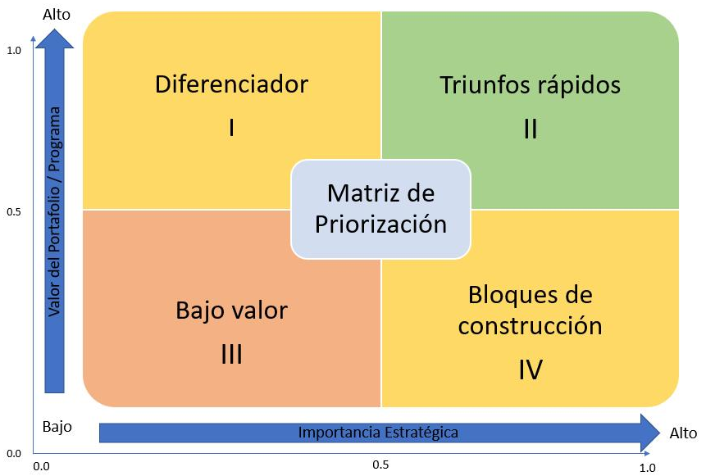
APLICACIÓN Y EVALUACIÓN PRIORIZACIÓN PROYECTOS
 | Lista de priorización de Proyectos Columbus del más importante (1) al menos importante (7)

 | Ítem | Proyecto | Abreviatura | Programa
 | 1 | Adopción y adaptación de la OPM o gestión de proyectos mediante un modelo de Gerencia de Proyectos escalable | GPM | GP
 | 2 | Cambio de modelo estratégico y de negocio | MEN | CC
 | 3 | Adopción de un CRM | CRM | CC
 | 4 | Adopción de procesos y tecnología a todo el personal de la organización y la nueva cultura organizacional | CAP | GP
 | 5 | Expansión comercial en el Exterior | EXPEX | CC
 | 6 | Gestión del cambio organizacional | GCO | GP
 | 7 | Diagnóstico del estado de madurez de transformación digital y análisis de sus resultados | TD | TD
 | 8 | Operaciones | OPE | GP
 | 9 | Adoptar un RPA (Robotic process automation) | RPA | TD
 | 10 | Proyecto de gestión documental | GD | TD

Modelo modificado de ejemplo de OPM implementación de matriz de priorización tomado de Project Management Institute. (2014). Implementing Organizational Project Management: A Practice Guide.

RoadMap 5 años
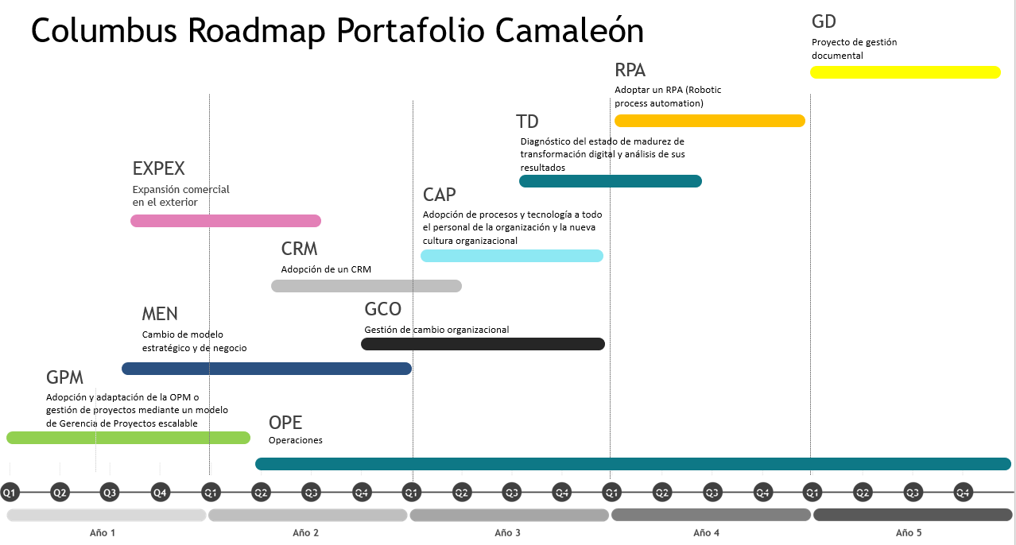

 | Roadmap de implementación Columbus de acuerdo con los resultados de la matriz de priorización.
Fuente Propia

